Лист1
Чуркин Артём

Что проверяем | Кейс | Результат/баг | Скриншоты
1. Открытие главной страницы, отображение элементов, адаптивность. | 1. Открыть https://pstv.ru/ , проверить, что все элементы отображаются корректно, не перекрывают друг друга. 2. Сменить вид через DecTools на мобильный. 3. Уменьшить/увеличить размеры окна. | 1. При переходе из мобильного вида в полноэкранный режим, или при резком увеличении размера окна, контент подгоняется под размер скачками. На секунды видно незаполненую область экрана.
1. Отображение активного контента. 2. Изменение курсора, при наведении. 3. Кликабельность активных кнопок и ссылок. | 1. Навести курсор на все активные элементы. 2. Включить видео. 3. Попереключать превью игр в разделах "Топ" и "Новинки" 4. Попереключать подсказки в разделе "Подробная инструкция" 5. Развернуть/свернуть "Популярные вопросы" 6. Проверить пролистывание отзывов игроков. 7. Проверить переходы по всем кнопкам ( "Играть бесплатно", "Играть", "Оформить" и т.д.) | 1. Воспроизведение видео бывает подтормаживает. + 1 раз удалось поймать ошибку воспроизведения) 2. При быстром переключении пунктов в разделе "Подробная инструкция" есть скачки в анимации. 3. Есть задерка при пролистывании отзывов игроков. 4. Ошибки в консоли | 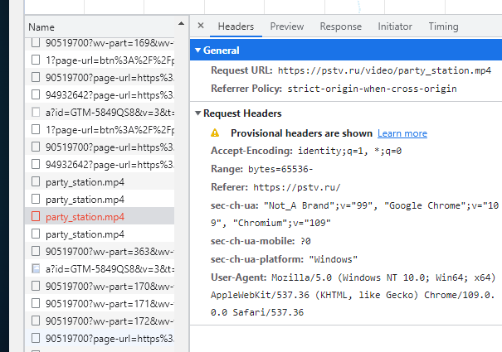 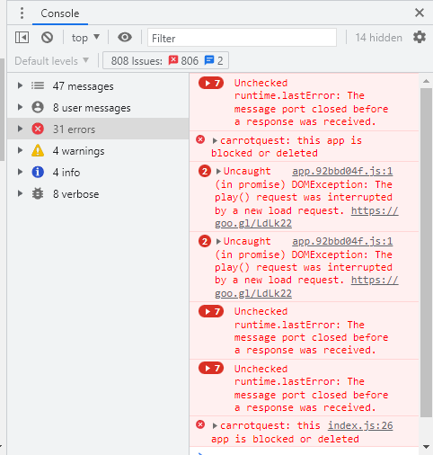
1. Переходы в верхнем меню (Главная, Игры, Подписка, Вопросы и ответы) | 1. Осуществить переходы по пунктам верхнего меню. | 1. При переходе с Главной в "Вопросы и ответы" не сразу появляется кнопка "Играть бесплатно" , после её появления есть скачок изображения. 2. Так же не сразу отображается весь контент и скачок для разделов "Подписка" и "Игры" | 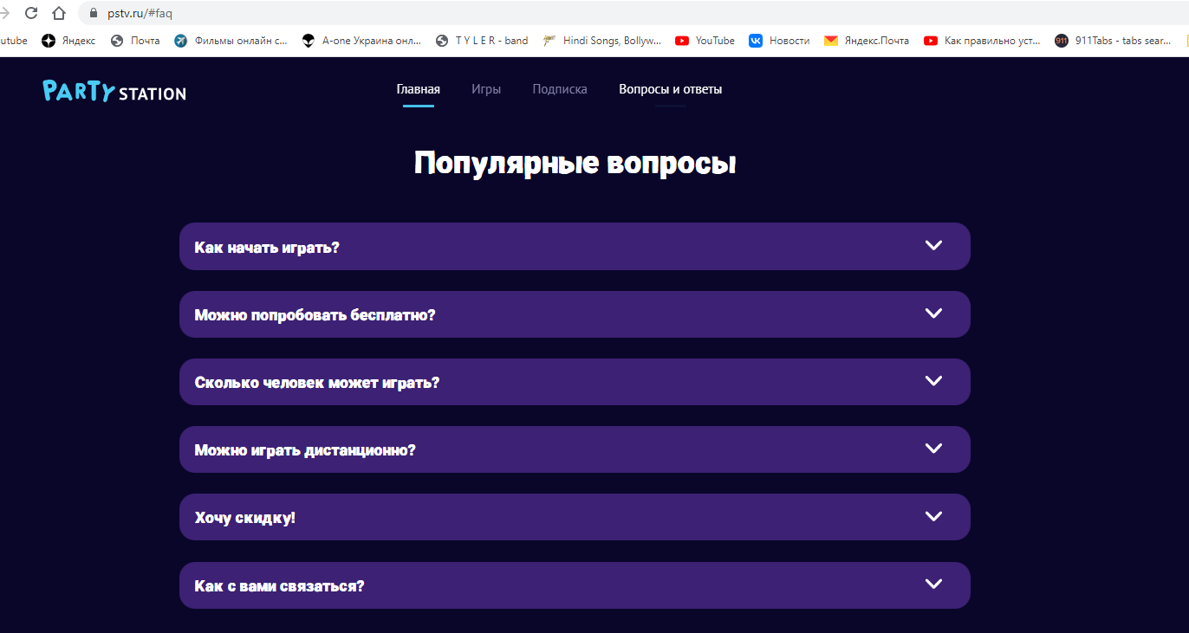
1. Подключение телефона и управление с него. | 1. Нажать "Играть бесплатно" 2. Дождаться загрузки 3. Проверить подключение телефона через QR-код и через предложенную ссылку с номером комнаты. 4. Подключить несколько пользователей. 5. Выбрать любую игру с телефона | 1. В консоли за время тестирования обнаружилось множество ошибок. Само подключение и отключение телефона с управлением - ок. | 